1.1
/users | 회원가입 API | API 인덱스

home으로 가기 | Method | POST

 | Header
 |  | Name | Type | Mandatory | Example | Default | Description

 | Body | Name | Type | Mandatory | Example | Default | Description
 |  | id | String | Y | test1 | X | 아이디
 |  | password | String | Y | Ptest1 | X | 비밀번호
 |  | passwordForCheck | String | Y | Ptest2 | X | 비밀번호 확인
 |  | name | String | Y | 김공일 | X | 이름
 |  | nickName | String | Y | 닉김공일 | X | 닉네임
 |  | phone | String | Y | 010-0000-0000 | X | 전화번호
 |  | email | String | Y | test1@gmail.com | X | 이메일

 |  |  |  |  | t
 | Query String | Name | Type | Mandatory | Example | Default | Description

 | Path Variable | Name | Type | Mandatory | Example | Default | Description

 | Response Parameters | Name | Type | Mandatory | Example | Default | Description
 |  | isSuccess | boolean | Y | TRUE | 0.000 | 요청 성공 여부
 |  | code | int | Y | 1000 |  | 응답 코드
 |  | message | String | Y | 성공 |  | 응답 메시지

 |  | result | Object
 |  | ㄴuserIdx | int | Y | 1 |  | 유저 인덱스

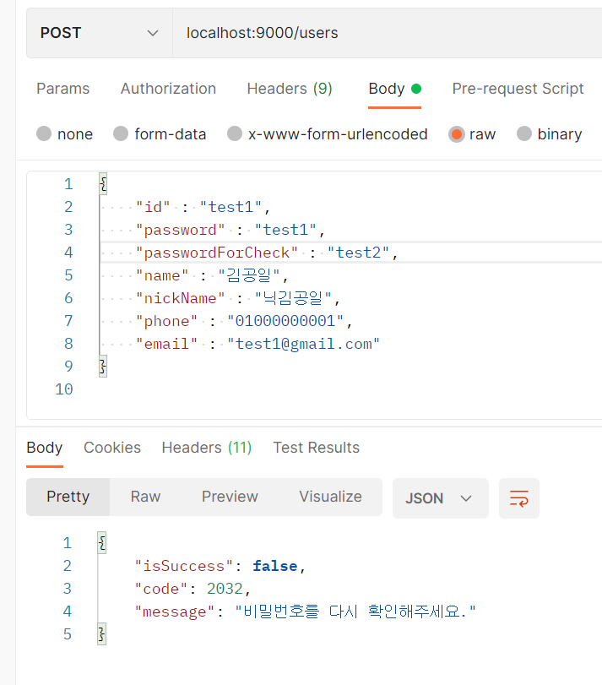
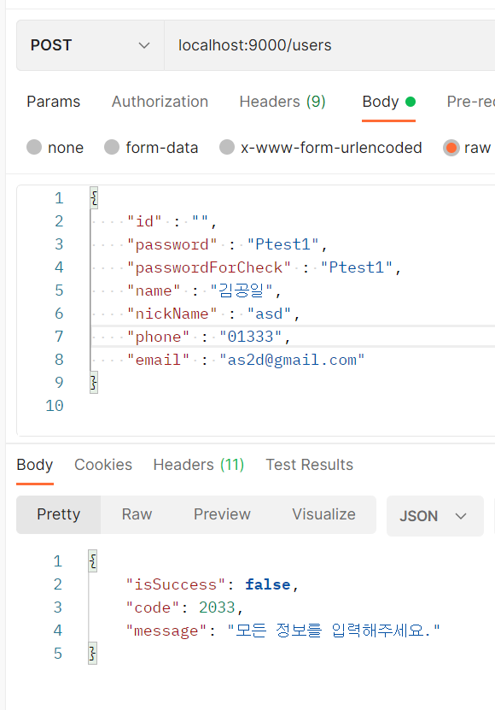
 | Response Sample
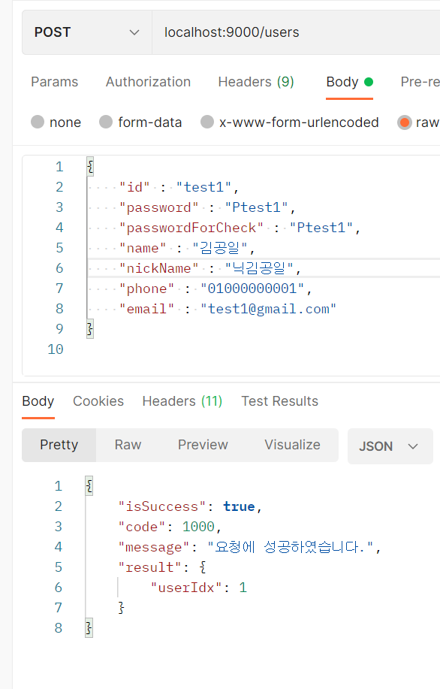
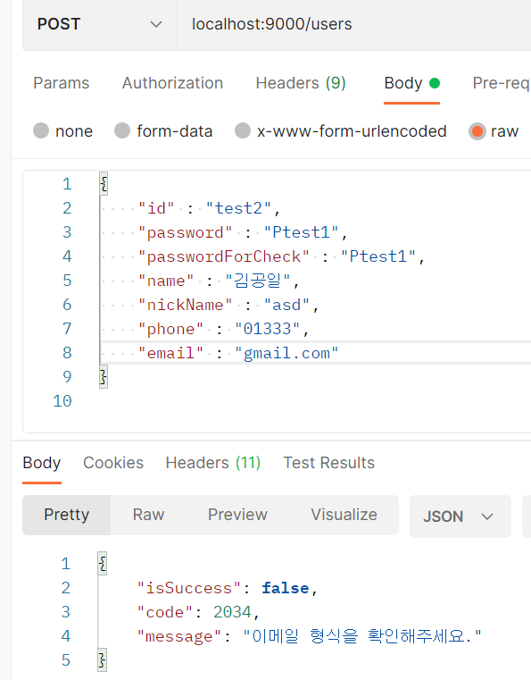
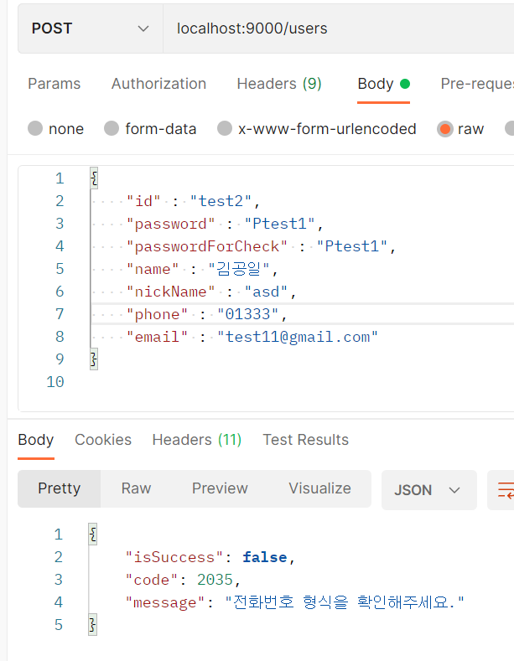

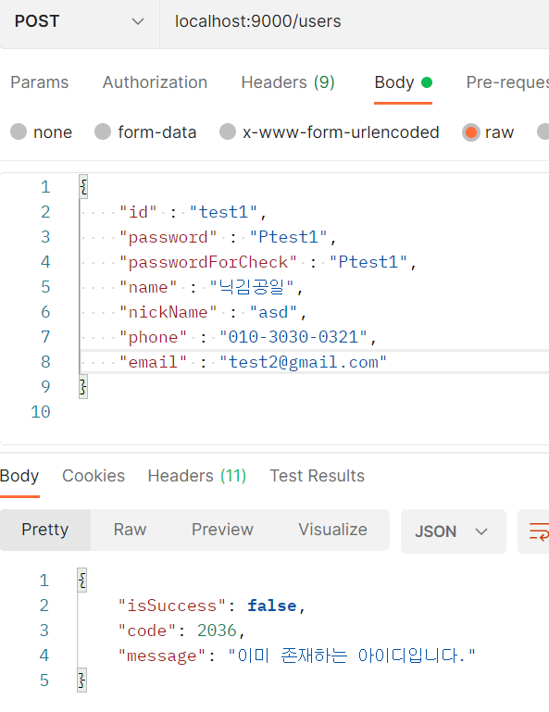
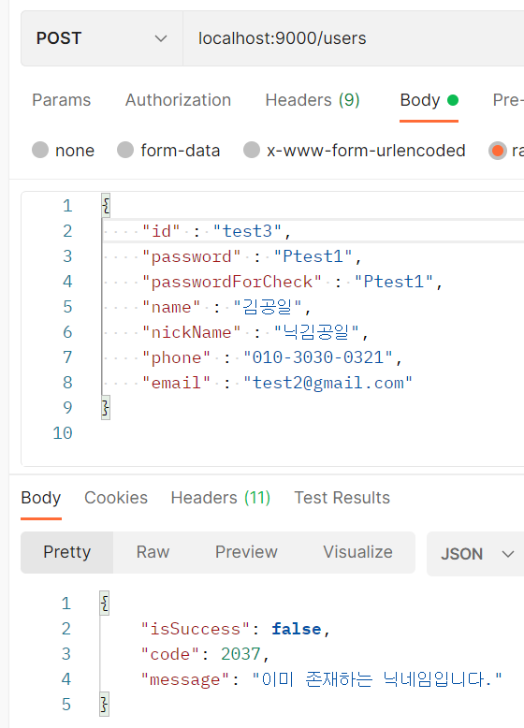
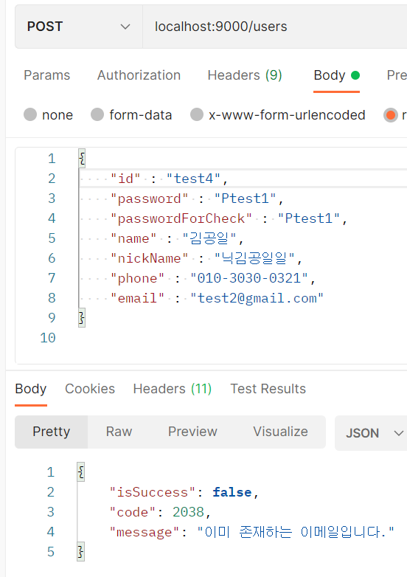

 | Result Code | code | message |  | Description
 |  | 1000 | 요청에 성공하였습니다.
 |  | 2032 | 비밀번호를 다시 확인해주세요. |  | 비밀번호(password)와 비밀번호확인(passwordForCheck)가 다를경우 발생
 |  | 2033 | 모든 정보를 입력해주세요. |  | Body값에 1개라도 값이 누락될경우 발생
 |  | 2034 | 이메일 형식을 확인해주세요. |  | 이메일이 정규표현식을 안따랐을경우 -> ???@???.???
 |  | 2035 | 전화번호 형식을 확인해주세요. |  | 전화번호가 정규표현식을 안따랐을경우 -> ???-????-????
 |  | 2036 | 이미 존재하는 아이디입니다. |  | 아이디가 DB에 이미 있을경우 발생 (우선순위 1)
 |  | 2037 | 이미 존재하는 닉네임입니다. |  | 닉네임이 DB에 이미 있을경우 발생 (우선순위 2)
 |  | 2038 | 이미 존재하는 이메일입니다. |  | 이메일이 DB에 이미 있을경우 발생 (우선순위 3)

